关系图
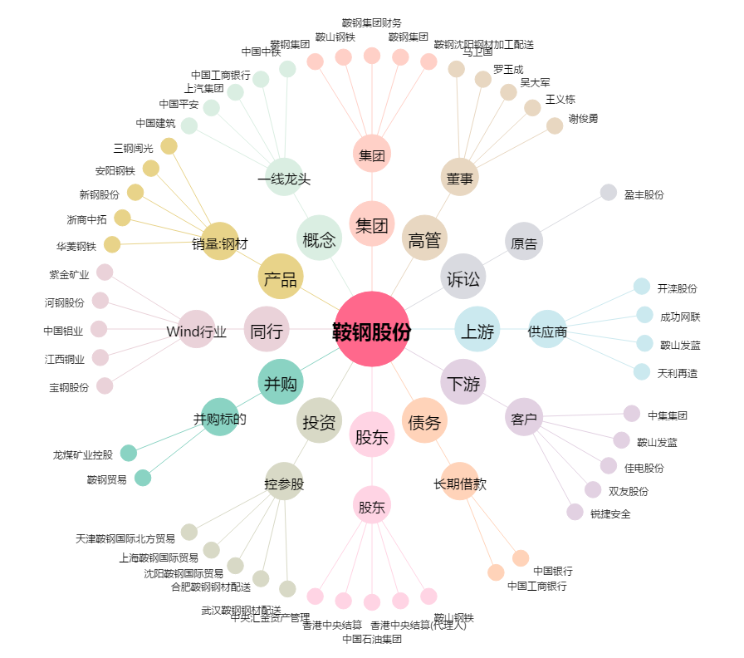
鞍钢股份[000898.SZ] - 关系概览图

